Wolfsburg
 | Wolfsburg



Lagledare | Ludvig Almgren

P05 | Leo Aspenskog
P07 | Emanuel Allansson
P04 | Jonatan Johansson
P02/03 | Otto Lundstedt
F04/05 | Jennifer Gustafsson
P06 | Benjamin Granifo
F06/07 | Astrid Callin
F06/07 | Ebba Lebb

Rosengård
 | Rosengård

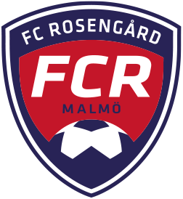

Lagledare | Mortaza Karimi

P05 | Alexander Meyer
P07 | Eric Neuman
P04 | Leon Eriksson - Hemberg
P02/03 | Gustav Åstrand
F04/05 | Ebba Lager
P06 | Albert Leka
F06/07 | Emilia Lobo Larsson
F06/07 | Nadin Hamid

Chelsea
 | Chelsea



Lagledare | Elias Gustafsson

P07 | Filip Bogunovic
P04 | Liam Karlsson-Kilen
P02/03 | Alfred Lundin
F04/05 | Emma Arnell
P06 | Filip Andersson
P10 | Frans Lager
P10 | Leonard Shala

Manchester City
 | Manchester City



Lagledare | Jacob Mårtensson

P05 | Lucas Herfors
P07 | Linus Blank
P04 | Ludwig Bergerling
P02/03 | Dennis Svenfors
F04/05 | Elin Wallman
P06 | Noah Häggblad
P10 | Oliver Galic
P10 | Melvin Wilhelmsson

PSG
 | PSG



Lagledare | Samuel Bryngelsson

P05 | Tim Andersson
P07 | Matteus Ekstrand
P04 | Noel Johansson
P08 | Vegas Ingemarsson Brodén
F04/05 | Emma Johansson
P06 | Isak Snygg
P10 | Olle Olavi
P10 | Ludwig Elvemo

Barcelona
 | Barcelona



Lagledare | Ali Qorbani

P05 | Ture von Schedvin
P07 | Mattias Lindh
P04 | Noel B Gustafson
P08 | Adrian Peci
F04/05 | Olivia Arvidsson
P06 | Albert Andersson
P10 | Ludwig Vittanemi
P10 | Patrik Gruber

Bayern München
 | Bayern München



Lagledare | David Glad

P07 | Daniel Misic
P04 | Isak Ingemarsson
P02/03 | Haris Zecirovic
F04/05 | Viola Bergenblad
P06 | Elion Demiri
F08/09 | Meja Adams
F08/09 | Gry Ekdahl

Juventus
 | Juventus


Lagledare | Hugo Åstrand

P07 | Alvin Hansson
P04 | Albin Ringheim
P02/03 | Melvin Johansson
P08 | Ville Redig
P06 | Richard Azzam
P09 | Teo Säterborn
P09 | Anton Dobraj
P09 | Wilmer Ehrencrona

Arsenal
 | Arsenal



Lagledare | Isak Larsson

P07 | Alvin Selimi
P07 | Yafet Ghebrezadick
P02/03 | David Lundin
P08 | Måns All
P06 | Kasper Berndtsson
P09 | David Kamkian
P09 | Filip Dukoski
P05 | Anton Händén

Lyon
 | Lyon



Lagledare | David Mijatovic

P07 | Alexander Timbus
P07 | Ville Axelsson
P02/03 | Rasmus Cisterna
P08 | Alfons liljerup Leifstedt
P06 | Elliot Svensson
P09 | Milo Ahlberger
P09 | Hugo Lidén
P05 | Theus Skoglund

Benfica
 | Benfica



Lagledare | Samuel Martinez

P05 | Alvin Öhman
P07 | Walter Ringheim
P08 | Carl Olavi
P06 | Wilgot Elvemo
P09 | Melker Flansbjer
P09 | Anton Jansson
P10 | Elias Hagman
P10 | Maximilian Lindahl
P05 | Linus Hartwig

Dortmund
 | Dortmund



Lagledare | Rasmus Jonsson

P05 | Elias Einarsson
P07 | Stig Karlsson
P04 | Sixten Skoglund
P08 | Casper Johansson
F04/05 | Ella Callin
P09 | Sebastian Eriksson
P09 | William Silva Apell
P10 | Liam Norling
P10 | Robert Nagyapati

Roma
 | Roma



Lagledare | Hassan Othman

P07 | Arbnor Dobraj
P04 | Elliot Bovin
P08 | Albin Annas
P06 | William Bergerling
F10/11 | Isabella Thorén
F10/11 | Karolina Salomaa
P05 | Theo Eliasson

Real Madrid
 | Real Madrid



Lagledare | Benjamin Warnerfeldt

P05 | Karl Ydreskog
P07 | Rejhan Halilovic
P04 | Samuel Blomqvist
P08 | Alfred Thorén
F04/05 | Ida Andersson
P09 | Axel Lund
P09 | Eddie Bergenblad
P10 | Riley Eriksson
P10 | Samuel Hallberg

Porto
 | Porto


Lagledare | Zacharias Almgren

P07 | Anton Gadh
P04 | Alfons Meyer
P02/03 | Carl Maritzson
P08 | Razmus Bergling
P06 | Hjalmar Blank Järvinen
F10/11 | Alice Johnsson
F10/11 | Annie Balint

Celtic
 | Celtic



Lagledare | Måns Arvidsson

P05 | Hari Bajrektarevic
P07 | Oscar Husak
P04 | Samuel Jansson
P08 | Gennery Cisterna
F04/05 | Ashley Lopez
F04/05 | Emma Andersson
P10 | Leo Felten
P10 | Danilo Pantic

Ajax
 | Ajax



Lagledare | Isak Wikman

P07 | Bleart Rexhepi
P04 | Hannes Ericsson
P02/03 | Samuel Luukkonen
F04/05 | Ella Karlsson
P06 | Linor Halilaj
F10/11 | Lova Liljerup Leifstedt
F10/11 | Nelly Gadh

Malmö FF
 | Malmö FF



Lagledare | Anton Selin

P07 | Charlie Skoglund
P04 | Hugo Callin
P02/03 | Adis Sahman
F04/05 | Rinesa Lajq
P06 | Gabriel Ekstrand
F10/11 | Noelle Lindmark
F10/11 | Noomi Gustavsson

Atletico
 | Atlético



Lagledare | Arvid Ahlborg

P07 | Colin Vittaniemi
P04 | Isac Martinez
P02/03 | Emil Andersson
F04/05 | Emilia Fridén
P06 | Philip Jonasson
F10/11 | Saga Hansson
F10/11 | Thea Arnagård
F10/11 | Thilde Andersson

Monaco
 | Monaco



Lagledare | Rinor Dobraj

P07 | Max Björklund
P04 | Oliver Hansson
P08 | Simon Gunnarsson
F04/05 | Tilda Andersson
P06 | Leon Elzer
F04/05 | Hodan Olad
P10 | Alexander Balint
P10 | Elliott Lätt

Athletic Bilbao
 | Athletic Bilbao



Lagledare | Dennis Bergenblad

P07 | Melvin Fridén
P04 | Olof Larsson
P08 | Edonis Abazi
F04/05 | Maria Kern
P06 | Liam Hammarlund
F04/05 | Meliah Junuzovski
P10 | Oliver Muir
P10 | Wille All

Tottenhamn
 | Tottenhamn


Lagledare | Housam

P05 | Julius Kry
P07 | Movitz Blank
P04 | Oscar Gunnarsson
P08 | Emil Särnbäck
F04/05 | Maja Mossberg
F04/05 | Ella Strömberg
P10 | Douglas Rylander
P10 | Alfred Walting

CSKA Moskva
 | CSKA Moskva
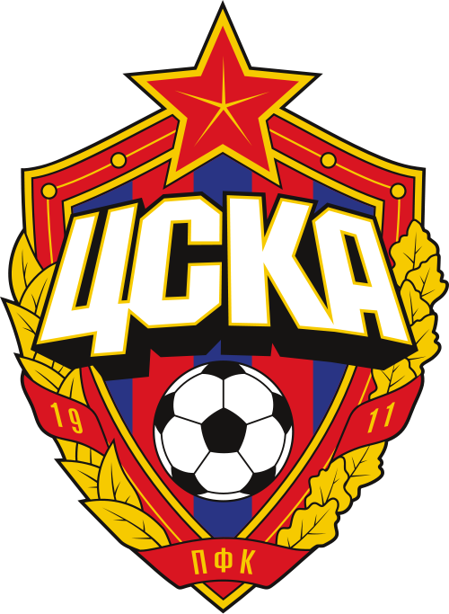

Lagledare | Camilo Valenzuela Sanchez

P07 | Dario Bajevski
P04 | Johan Johnsson
P02/03 | Leotrin Halilaj
F04/05 | Liv Dinis
P06 | Emin Ramovic
F08/09 | Lova Emanuelsson
F08/09 | Ester Skoglund

Napoli
 | Napoli



Lagledare | Kevin Jonsson

P07 | Anton Henriksson
P04 | Anton Johansson
P02/03 | Love Munthe
P08 | Leonit Halilaj
P06 | David Sjödahl
F10/11 | Astrid Johansson
F10/11 | Evelina Nilsson Blom

